Prihláška 68.CZKST,52.STOM
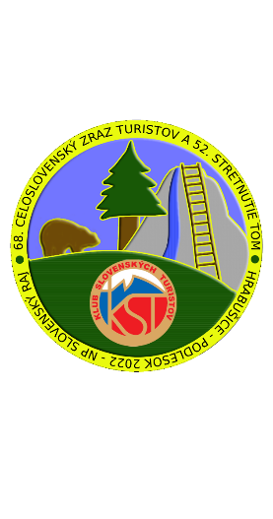

 PRIHLÁŠKA 68. Celoslovenský zraz KST, 52. Stretnutie TOM 07. - 10. júl 2022 Hrabušice - Podlesok - Národný park Slovenský raj

Vyplňte žlto vyfarbené bunky podľa svojich požiadaviek
Názov klubu |  |  |  | Kontaktná osoba
Adresa klubu/jednotlivca:
Email: |  |  |  | Telefón:
Zrazový poplatok | Cena za osobu |  |  |  | Počet osôb |  |  | Celkom €
Člen KST, KČT, MTSZ, PTTK | 10.00 € |  |  |  |  |  |  | 0.00 €
Člen KST, KČT, MTSZ, PTTK a nečlen do 18 rokov | 0.00 € |  |  |  |  |  |  | 0.00 €
Nečlen KST,KČT,MTSZ,PTTK nad 18 rokov | 15.00 € |  |  |  |  |  |  | 0.00 €
Spolu zrazové poplatky |  |  |  |  |  |  |  | 0.00 €
Ubytovanie TOM+sprievod | Cena za osobu a noc € |  | 7.7.2022 (Štv) | 8.7.2022 (Pia) | 9.7.2022 (So) | 10.7.2022 (Ne) | Spolu osoby | Celkom €
Základná škola Hrabušice | 1.00 € |  |  |  |  |  | 0 | 0.00 €
Spolu za ubytovanie |  |  |  |  |  |  |  | 0.00 €
Stravovanie TOM+sprievod | Cena jedla € |  | 7.7.2022 (Štv) | 8.7.2022 (Pia) | 9.7.2022 (So) | 10.7.2022 (Ne) | Spolu jedál | Celkom €
Základná škola Hrabušice | raňajky | 2.40 € |  |  |  |  | 0.00 | 0.00 €
 | obed | 2.20 € |  |  |  |  | 0.00 | 0.00 €
 | večera | 2.80 € |  |  |  |  | 0.00 | 0.00 €
Spolu za stravovanie |  |  |  |  |  |  |  | 0.00 €
Číslo účtu pre úhradu zrazových poplatkov - bankový prevod na účet v Slovenskej sporiteľni, číslo účtu SK79 0900 0000 0051 8913 1145
Variabilný symbol - dátum narodenia kontaktnej osoby v tvare: rok, mesiac, deň RRRRMMDD. Správa pre prijímateľa: meno kontaktná osoba/klub.
Ak nemáte možnosť uhradiť zrazový poplatok bankovým prevodom, uhraďte ho poštovým poukazom.
Záväznú prihlášku pošlite emailom na adresu czksthp682022@gmail.com
Zoznam účastníkov vyplňte ako súčasť tejto prihlášky (hárok 2). Predbežnú prihlášku na trasy vyplňte ako súčasť tejto prihlášky (hárok 3).
Stravovanie a ubytovanie si zabezpečuje každý účastník po vlastnej línii, okrem TOM+sprievodu so zabezpečením v Základnej škole obce Hrabušice.
Ubytovanie si účastníci môžu objednať po vlastnej línii v Autocamping Podlesok s.r.o. a u ubytovateľov na Podlesku, v Hrabušiciach a okolí.
Stravovanie si účastníci môžu objednať po vlastnej línii v prevádzkach na Podlesku, v Hrabušiciach.
Zakúpenie potravín je možné v prevádzke na Podlesku a v prevádzkach v Hrabušiciach.
Prezentácia účastníkov zrazu začne 6.7.2022 od 17,00 hod. a bude pokračovať 7.7.2022 od 8,00 hod. na Podlesku.
Súhlas so spracovaním osobných údajov udeľujem obci Hrabušice vyplnením osobných údajov a zaslaním vyplnenej prihlášky v zmysle ustanovení
§ 14 ods. 1 zákona č. 18/2018 Z.z.. Bol/a/ som poučený/á/, že v zmysle ustanovení § 14 ods. 3 zákona č. 18/2018 Z.z. môžem ako dotknutá osoba
kedykoľvek odvolať svoj súhlas na spracovanie osobných údajov, ktoré sa ma týkajú.

Zoznam účastníkov
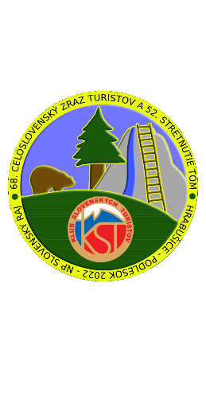

Prihláška 68. Celoslovenský zraz KST, 52. Stretnutie TOM 07. - 10. júl 2022 Hrabušice - Podlesok - Národný park Slovenský raj

Názov klubu KST:
Poradové číslo | Priezvisko | Meno | Bydlisko |  | Dátum narodenia | Číslo občianského preukazu | Číslo preukazu KST
 |  |  | Ulica a číslo domu | Obec
1.
2.
3.
4.
5.
6.
7.
8.
9.
10.
11.
12.
13.
14.
15.
16.
17.
18.
19.
20.
21.
22.
23.
24.
25.
26.
27.
28.
29.
30.
31.
32.
33.
34.
35.
36.
37.
38.
39.
40.
41.
42.
43.
44.
45.
46.
47.
48.
49.
50.

